Tabele zbiorcze
PZPM na podstawie danych CEP |  |  |  |  |  | 2022-04-11
 |  |  |  |  |  | sztuki
PIERWSZE REJESTRACJE NOWYCH PRZYCZEP I NACZEP* w tym przyczepy lekkie
 | 2022 Mar | 2021 Mar | % zmiana r/r | 2022 Sty - Mar | 2021 Sty - Mar | % zmiana r/r
PRZYCZEPY | 7,663 | 8,319 | -7.9% | 16,719 | 17,735 | -5.7%
przyczepy ciężarowe | 1,233 | 1,404 | -12.2% | 3,228 | 3,349 | -3.6%
przyczepy specjalne | 238 | 247 | -3.6% | 559 | 499 | 12.0%
przyczepy lekkie | 5,286 | 5,993 | -11.8% | 10,895 | 12,392 | -12.1%
przyczepy ciężarowe rolnicze | 906 | 675 | 34.2% | 2,037 | 1,495 | 36.3%
przyczepy inne | - | - |  | - | -
NACZEPY | 2,177 | 2,870 | -24.1% | 6,171 | 6,407 | -3.7%
naczepy ciężarowe | 2,177 | 2,870 | -24.1% | 6,169 | 6,404 | -3.7%
naczepy specjalne | - | - |  | 2 | 3 | -33.3%
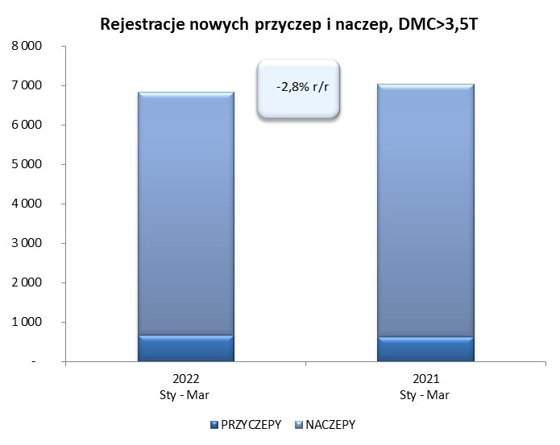
RAZEM PRZYCZEPY I NACZEPY | 9,840 | 11,189 | -12.1% | 22,890 | 24,142 | -5.2%
*/ bez rejestracji czasowych
Źródło: analizy PZPM na podstawie CEP
Source: PZPM analysis based on Central Register of Vehicles

 |  |  |  |  |  | sztuki
PIERWSZE REJESTRACJE NOWYCH, PRZYCZEP I NACZEP*, DMC>3.5T
 | 2022 Mar | 2021 Mar | % zmiana r/r | 2022 Sty - Mar | 2021 Sty - Mar | % zmiana r/r
PRZYCZEPY, DMC>3.5T | 233 | 276 | -15.6% | 676 | 636 | 6.3%
PRZYCZEPY CIĘŻAROWE | 232 | 275 | -15.6% | 666 | 630 | 5.7%
PRZYCZEPY SPECJALNE | 1 | 1 | 0.0% | 10 | 6 | 66.7%
NACZEPY, DMC>3.5T | 2,176 | 2,867 | -24.1% | 6,166 | 6,401 | -3.7%
NACZEPY CIĘŻAROWE | 2,176 | 2,867 | -24.1% | 6,165 | 6,399 | -3.7%
NACZEPY SPECJALNE | - | - |  | 1 | 2 | -50.0%
RAZEM NACZEPY I PRZYCZEPY | 2,409 | 3,143 | -23.4% | 6,842 | 7,037 | -2.8%
*/ bez rejestracji czasowych
Źródło: analizy PZPM na podstawie CEP
Source: PZPM analysis based on Central Register of Vehicles

Ranking PiN_DMC>3,5T
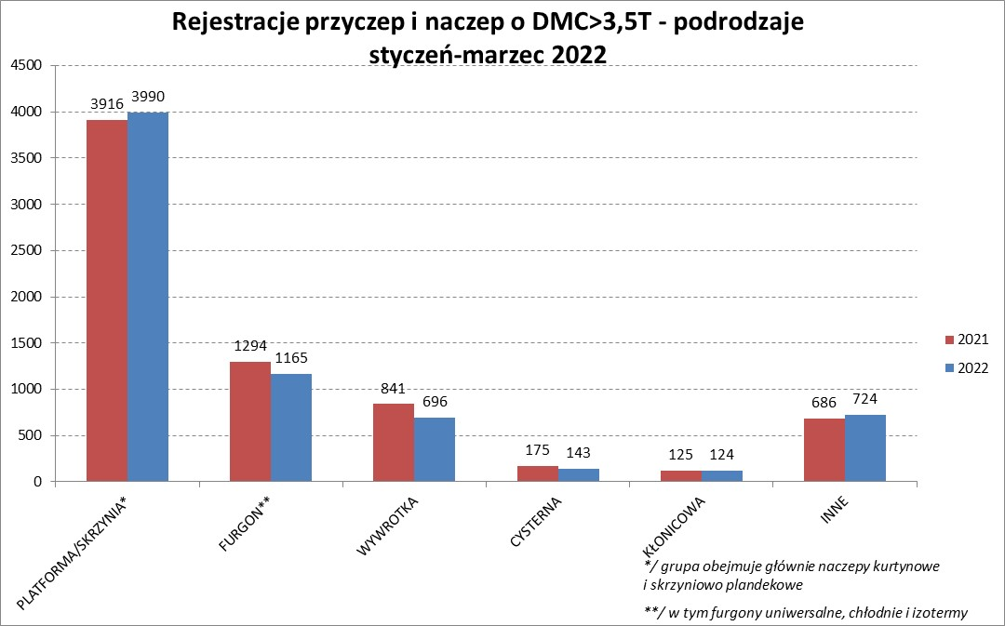

PZPM |  |  |  |  |  | 2022-04-11
Pierwsze rejestracje NOWYCH przyczep i naczep* o DMC>3,5T, udział w rynku %
First Registrations of NEW Trailers & Semi-Trailers with GVW>3.5T, Market Share %
 |  |  |  |  |  | Sztuki / Units
Pozycja | Marka | Rok narastająco Styczeń - Marzec
 |  | YTD January - March
 |  | 2022 |  | 2021 |  | Zmiana % r/r
No. | Make
 |  | Ogółem | Udział % | Ogółem | Udział % | Change % y/y
 |  | Total | Mkt shr % | Total | Mkt shr %
1 | SCHMITZ CARGOBULL | 1537 | 22.46% | 1579 | 22.44% | -2.7%
2 | WIELTON | 1109 | 16.21% | 822 | 11.68% | 34.9%
3 | KRONE | 825 | 12.06% | 1528 | 21.71% | -46.0%
4 | KOEGEL | 752 | 10.99% | 666 | 9.46% | 12.9%
5 | SCHWARZMUELLER | 297 | 4.34% | 290 | 4.12% | 2.4%
6 | KAESSBOHRER | 156 | 2.28% | 182 | 2.59% | -14.3%
7 | WECON | 152 | 2.22% | 169 | 2.40% | -10.1%
8 | BODEX | 150 | 2.19% | 159 | 2.26% | -5.7%
9 | GNIOTPOL | 127 | 1.86% | 117 | 1.66% | 8.5%
10 | BERGER | 125 | 1.83% | 76 | 1.08% | 64.5%
11 | CHEREAU | 119 | 1.74% | 2 | 0.03% | 5850.0%
12 | ZASŁAW | 117 | 1.71% | 119 | 1.69% | -1.7%
13 | KEMPF | 94 | 1.37% | 105 | 1.49% | -10.5%
14 | INTER CARS - FEBER | 80 | 1.17% | 89 | 1.26% | -10.1%
15 | FFB FELDBINDER | 75 | 1.10% | 44 | 0.63% | 70.5%
16 | FLIEGL | 68 | 0.99% | 79 | 1.12% | -13.9%
 | LAMBERET | 68 | 0.99% | 12 | 0.17% | 466.7%
18 | REDOS | 66 | 0.96% | 60 | 0.85% | 10.0%
19 | MHS | 63 | 0.92% | 67 | 0.95% | -6.0%
20 | MEGA | 59 | 0.86% | 71 | 1.01% | -16.9%
 | Pozostałe / Others | 803 | 11.7% | 801 | 11.4% | 0.2%
 | OGÓŁEM / TOTAL | 6842 | 100% | 7037 | 100% | -2.8%
*/ bez rejestracji czasowych
Źródło: analizy PZPM na podstawie CEP
Source: PZPM analysis based on Central Register of Vehicles

Ranking Naczepy DMC>3,5T
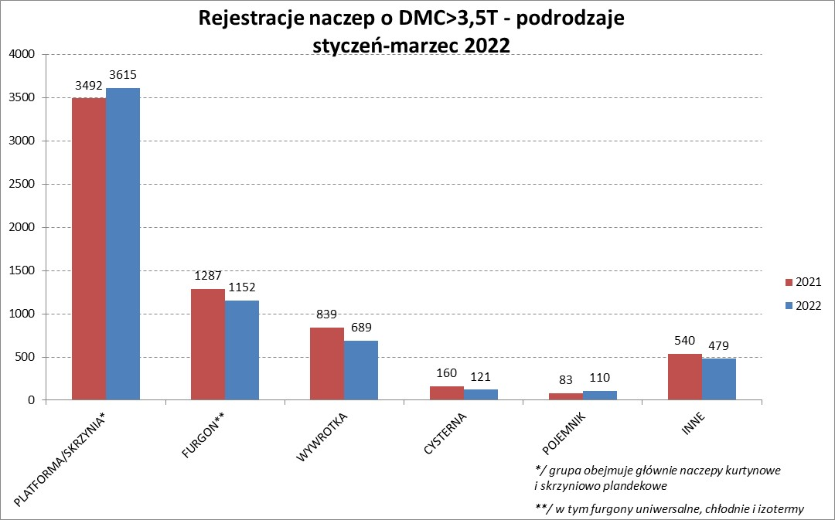

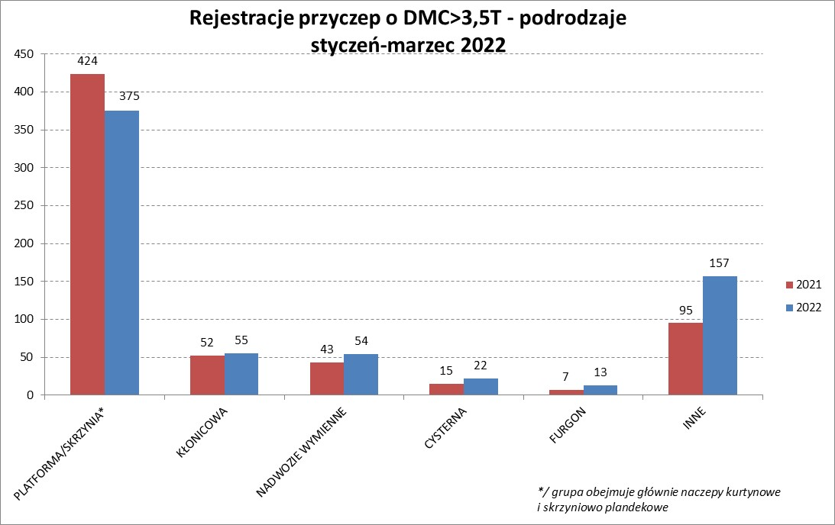

PZPM |  |  |  |  |  | 2022-04-11
Pierwsze rejestracje NOWYCH naczep* o DMC>3,5T, udział w rynku %
First Registrations of NEW Semi-Trailers with GVW>3.5T, Market Share %
 |  |  |  |  |  | Sztuki
Pozycja | Marka | Rok narastająco Styczeń - Marzec
 |  | YTD January - March
 |  | 2022 |  | 2021 |  | Zmiana % r/r
No. | Make
 |  | Ogółem | Udział % | Ogółem | Udział % | Change % y/y
 |  | Total | Mkt shr % | Total | Mkt shr %
1 | SCHMITZ CARGOBULL | 1536 | 24.9% | 1576 | 24.62% | -2.5%
2 | WIELTON | 1057 | 17.1% | 758 | 11.84% | 39.4%
3 | KRONE | 817 | 13.3% | 1526 | 23.84% | -46.5%
4 | KOEGEL | 744 | 12.1% | 660 | 10.31% | 12.7%
5 | SCHWARZMUELLER | 294 | 4.8% | 286 | 4.47% | 2.8%
6 | KAESSBOHRER | 149 | 2.4% | 180 | 2.81% | -17.2%
7 | BODEX | 142 | 2.3% | 154 | 2.41% | -7.8%
8 | BERGER | 125 | 2.0% | 76 | 1.19% | 64.5%
9 | CHEREAU | 119 | 1.9% | 2 | 0.03% | 5850.0%
10 | ZASŁAW | 96 | 1.6% | 104 | 1.62% | -7.7%
11 | KEMPF | 94 | 1.5% | 105 | 1.64% | -10.5%
12 | INTER CARS - FEBER | 80 | 1.3% | 89 | 1.39% | -10.1%
13 | FFB FELDBINDER | 75 | 1.2% | 44 | 0.69% | 70.5%
14 | LAMBERET | 68 | 1.1% | 12 | 0.19% | 466.7%
15 | FLIEGL | 60 | 1.0% | 73 | 1.14% | -17.8%
16 | MEGA | 59 | 1.0% | 71 | 1.11% | -16.9%
17 | BENALU | 47 | 0.8% | 48 | 0.75% | -2.1%
18 | MEILLER-KIPPER | 41 | 0.7% | 26 | 0.41% | 57.7%
19 | KNAPEN | 36 | 0.6% | 27 | 0.42% | 33.3%
20 | D-TEC | 34 | 0.6% | 17 | 0.27% | 100.0%
 | Pozostałe / Others | 493 | 8.0% | 567 | 8.9% | -13.1%
 | OGÓŁEM / TOTAL | 6166 | 100% | 6401 | 100% | -3.7%
*/ bez rejestracji czasowych
Źródło: analizy PZPM na podstawie CEP
Source: PZPM analysis based on Central Register of Vehicles

Przyczepy lekkie

PZPM |  |  |  |  |  | 2022-04-11
Pierwsze rejestracje NOWYCH przyczep lekkich*, udział w rynku %
First Registrations of NEW Light Trailers*, Market Share %
 |  |  |  |  |  | Sztuki / Units
Pozycja | Marka | Rok narastająco Styczeń - Marzec
 |  | YTD January - March
 |  | 2022 |  | 2021 |  | Zmiana % r/r
No. | Make
 |  | Ogółem | Udział % | Ogółem | Udział % | Change % y/y
 |  | Total | Mkt shr % | Total | Mkt shr %
1 | NEPTUN-SORELPOL | 3150 | 28.91% | 3654 | 29.49% | -13.8%
2 | TEMARED | 2325 | 21.34% | 2389 | 19.28% | -2.7%
3 | ZASŁAW | 1004 | 9.22% | 812 | 6.55% | 23.6%
4 | NIEWIADÓW | 974 | 8.94% | 1328 | 10.72% | -26.7%
5 | FARO | 434 | 3.98% | 476 | 3.84% | -8.8%
6 | MARTZ | 378 | 3.47% | 381 | 3.07% | -0.8%
7 | RYDWAN | 334 | 3.07% | 561 | 4.53% | -40.5%
8 | BRENDERUP-THULE TRAILERS | 183 | 1.68% | 288 | 2.32% | -36.5%
9 | WIDPOL | 178 | 1.63% | 174 | 1.40% | 2.3%
10 | WIOLA | 162 | 1.49% | 227 | 1.83% | -28.6%
11 | FRACHT | 119 | 1.09% | 163 | 1.32% | -27.0%
12 | CARRO | 115 | 1.06% | 124 | 1.00% | -7.3%
13 | SYLAND | 113 | 1.04% | 143 | 1.15% | -21.0%
14 | W.N.P. M.SUSKI | 106 | 0.97% | 134 | 1.08% | -20.9%
15 | STIM | 96 | 0.88% | 106 | 0.86% | -9.4%
16 | SPAWLINE | 95 | 0.87% | 64 | 0.52% | 48.4%
17 | GŁOWACZ | 92 | 0.84% | 130 | 1.05% | -29.2%
18 | K.T.S. SUSKI | 77 | 0.71% | 84 | 0.68% | -8.3%
19 | MASTER-TECH | 76 | 0.70% | 94 | 0.76% | -19.1%
 | LORRIES | 76 | 0.70% | 83 | 0.67% | -8.4%
 | Pozostałe / Others | 808 | 7.4% | 977 | 7.9% | -17.3%
 | OGÓŁEM / TOTAL | 10895 | 100% | 12392 | 100% | -12.1%
*/ bez rejestracji czasowych
Źródło: analizy PZPM na podstawie CEP
Source: PZPM analysis based on Central Register of Vehicles

Ranking_P-CR

PZPM |  |  |  |  |  | 2022-04-11
Pierwsze rejestracje NOWYCH przyczep ciężarowych rolniczych*, udział w rynku %
First Registrations of NEW Agricultural Trailers*, Market Share %
 |  |  |  |  |  | Sztuki / Units
Pozycja | Marka | Rok narastająco Styczeń - Marzec
 |  | YTD January - March
 |  | 2022 |  | 2021 |  | Zmiana % r/r
No. | Make
 |  | Ogółem | Udział % | Ogółem | Udział % | Change % y/y
 |  | Total | Mkt shr % | Total | Mkt shr %
1 | PRONAR | 834 | 40.94% | 578 | 38.66% | 44.3%
2 | METAL-FACH | 202 | 9.92% | 189 | 12.64% | 6.9%
3 | METALTECH | 160 | 7.85% | 152 | 10.17% | 5.3%
4 | WIELTON | 98 | 4.81% | 102 | 6.82% | -3.9%
5 | PPHU WODZIŃSKI | 86 | 4.22% | 63 | 4.21% | 36.5%
6 | MEPROZET | 78 | 3.83% | 55 | 3.68% | 41.8%
7 | MARPOL | 76 | 3.73% | 30 | 2.01% | 153.3%
8 | ZASŁAW | 72 | 3.53% | 65 | 4.35% | 10.8%
9 | CYNKOMET | 56 | 2.75% | 55 | 3.68% | 1.8%
10 | POMOT | 51 | 2.50% | 30 | 2.01% | 70.0%
11 | JOSKIN | 49 | 2.41% | 16 | 1.07% | 206.3%
12 | GOMAR | 37 | 1.82% | 20 | 1.34% | 85.0%
13 | TECHMONT | 35 | 1.72% | 22 | 1.47% | 59.1%
 | BBC | 35 | 1.72% | 0 | 0.00%
15 | FLIEGL | 25 | 1.23% | 10 | 0.67% | 150.0%
 | Pozostałe / Others | 143 | 7.0% | 108 | 7.2% | 32.4%
 | OGÓŁEM / TOTAL | 2037 | 100% | 1495 | 100% | 36.3%
*/ bez rejestracji czasowych
Źródło: analizy PZPM na podstawie CEP
Source: PZPM analysis based on Central Register of Vehicles



PZPM
Pierwsze rejestracje NOWYCH ciągników rolniczych*, udział w rynku %
First Registrations of NEW Agricultural Tractors*, Market Share %
 |  |  |  |  |  | Sztuki / Units
Pozycja | Marka | Rok narastająco Styczeń - Marzec
 |  | YTD January - March
 |  | 2022 |  | 2021 |  | Zmiana % r/r
No. | Make
 |  | Ogółem | Udział % | Ogółem | Udział % | Change % y/y
 |  | Total | Mkt shr % | Total | Mkt shr %
1 | NEW HOLLAND | 504 | 18.53% | 587 | 20.44% | -14.1%
2 | JOHN DEERE | 365 | 13.42% | 286 | 9.96% | 27.6%
3 | KUBOTA | 312 | 11.47% | 312 | 10.86% | 0.0%
4 | CASE IH | 235 | 8.64% | 244 | 8.50% | -3.7%
5 | DEUTZ-FAHR | 176 | 6.47% | 263 | 9.16% | -33.1%
6 | ZETOR | 159 | 5.85% | 286 | 9.96% | -44.4%
7 | MASSEY FERGUSON | 145 | 5.33% | 142 | 4.94% | 2.1%
8 | FARMTRAC | 125 | 4.60% | 91 | 3.17% | 37.4%
9 | CLAAS | 116 | 4.26% | 100 | 3.48% | 16.0%
10 | VALTRA | 96 | 3.53% | 121 | 4.21% | -20.7%
11 | LOVOL | 85 | 3.13% | 58 | 2.02% | 46.6%
12 | STEYR | 79 | 2.90% | 84 | 2.92% | -6.0%
13 | FENDT | 72 | 2.65% | 75 | 2.61% | -4.0%
14 | SOLIS | 55 | 2.02% | 47 | 1.64% | 17.0%
15 | ARBOS | 43 | 1.58% | 72 | 2.51% | -40.3%
 | Pozostałe / Others | 153 | 5.6% | 104 | 3.6% | 47.1%
 | OGÓŁEM / TOTAL | 2,720 | 100% | 2,872 | 100% | -5.3%
*Pojazdy zarejestrowane jako Ciągniki Rolnicze bez wyróżnionych jako potencjalne ATV / UTV
** Liczby zawierają rejestracje czasowe na koniec miesięcy
Źródło: analizy PZPM na podstawie CEP
*Vehicles registered as Agricultural Tractors without considered as ATV / UTV
Source: PZPM analysis based on Central Register of Vehicles

